Summary
Category | Count
Passed | 2
Failed | 1
Skipped | 0
Total | 7
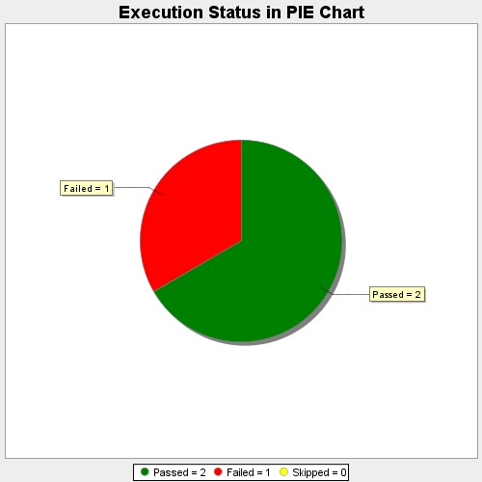
Start Time | 2020-11-17T19:28:09 IST
End Time | 2020-11-17T19:28:46 IST
Duration | 36446 ms

